ПромоСтраницы
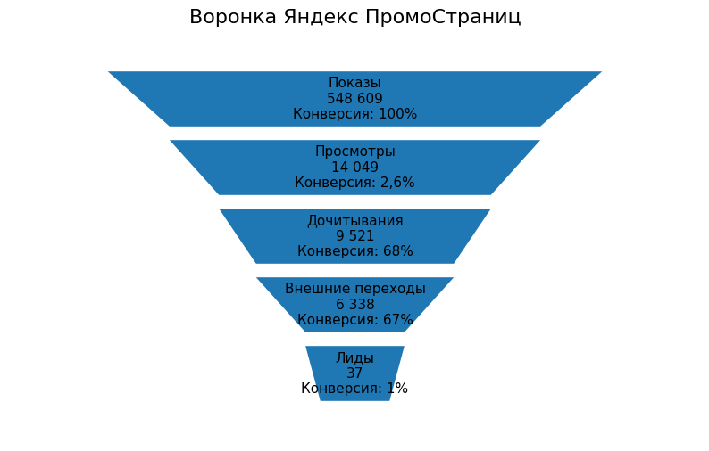
Этап воронки | Текущий показатель | Текущая конверсия | Хороший показатель для сетей Яндекса | Потенциал роста / что делать
Бюджет | 44 646 ₽ | — | — | Бюджет достаточный для тестов
Показы | 548 609 | — | 400 000–700 000 | Охват хороший
CTR (просмотры от показов) | 2.60% | - | 3–5% для сетей | Главная зона роста — заголовки и обложки
CPC (цена просмотра статьи) | 3,18 ₽ | — | 2–4 ₽ | Хороший показатель
Просмотры статьи | 14 049 | 2.60% | 20 000–27 000 | Можно увеличить без роста бюджета
Дочитывания | 9 521 | 68% | 65–75% | Очень хороший показатель
Внешние переходы | 6 338 | 67% | 50–70% | Сильный результат
CPC сайта (цена перехода) | 7,04 ₽ | — | 8–15 ₽ | Отличный показатель
Лиды | 37 | 1% от переходов | 120–190 | Основная просадка — сайт / форма
CPL (стоимость лида) | 1 206 ₽ | — | 400–900 ₽ | Можно снизить в 1,5–2 раза
Конверсия сайта в лид | 0.58% | 37 лидов из 6 338 переходов | 2–3% | Очень большой потенциал роста
Конверсия из просмотров в лид | 0.26% | — | 0,5–1% | Ниже потенциала
Конверсия из показов в лид | 0.01% | — | 0,02–0,05% | Есть запас масштабирования

ОЦЕНКА

Показатель | Оценка
CTR 2,6% | Нормально / ближе к хорошему
Дочитывание 68% | Очень хорошо
Переходы 67% | Отлично
CPC 7 ₽ за переход на сайт | Очень сильный результат

Что внедрить
Квиз “Подберем санаторий за 2 минуты”
Упростить форму до 2–3 полей
CTA “Получить 3 варианта без звонка”
Сделать отдельный лендинг под ПромоСтраницы
Добавить МАКС / Telegram CTA
Показывать “что входит в цену” сразу
Добавить подбор по цели лечения

